Bond
Bloomberg Template
Bond Yield - 수동 입력

[금융투자협회] 시가평가 - 채권시가평가기준수익률 - (조회일=기준일) 선택 - 엑셀 추출 - 회사채 I, 무보증, 만기에 맞는 내역 값복사 붙여넣기
(Source: http://www.kofiabond.or.kr)
기준일: | 2022년 10월 31일

종류 | 종류명 | 신용등급 | 3월 | 6월 | 9월 | 1년 | 1년 | 2년 | 2년 | 3년 | 5년 | * | 20년
 |  |  |  |  |  |  | 6월 |  | 6월 |  |  | 10년
회사채 I (공모사채) | 무보증 | AAA | 4.161 | 4.742 | 5.113 | 5.211 | 5.305 | 5.434 | 5.440 | 5.454 | 5.478 | 5.404
 |  | AA+ | 4.244 | 4.817 | 5.175 | 5.263 | 5.347 | 5.486 | 5.499 | 5.517 | 5.543 | 5.521
 |  | AA0 | 4.277 | 4.851 | 5.210 | 5.295 | 5.381 | 5.525 | 5.532 | 5.556 | 5.608 | 5.874
 |  | AA- | 4.305 | 4.875 | 5.235 | 5.326 | 5.418 | 5.576 | 5.587 | 5.605 | 5.702 | 6.217
 |  | A+ | 4.484 | 5.044 | 5.414 | 5.489 | 5.566 | 5.699 | 5.711 | 5.755 | 6.078 | 6.645
 |  | A0 | 4.631 | 5.194 | 5.577 | 5.660 | 5.744 | 5.887 | 5.913 | 6.037 | 6.508 | 7.109
 |  | A- | 4.856 | 5.431 | 5.824 | 5.922 | 6.018 | 6.230 | 6.314 | 6.480 | 7.092 | 7.622
 |  | BBB+ | 5.475 | 6.361 | 7.053 | 7.328 | 7.795 | 8.465 | 8.758 | 9.038 | 9.185 | 9.292
 |  | BBB0 | 5.849 | 6.856 | 7.627 | 8.006 | 8.604 | 9.413 | 9.791 | 10.083 | 10.240 | 10.410
 |  | BBB- | 6.524 | 7.653 | 8.557 | 8.993 | 9.719 | 10.570 | 11.023 | 11.454 | 11.658 | 11.839

[KISLINE] isky - 우측 KISLINE 바로가기 - 평가대상회사 검색 - 기업평가등급 더보기 - 기준일이 속하는 평가등급 화면 캡쳐 - 붙여넣기 & 수기 입력
(Source: www.kisline.com)
기준일: | 2022년 10월 31일
평가등급: | B+
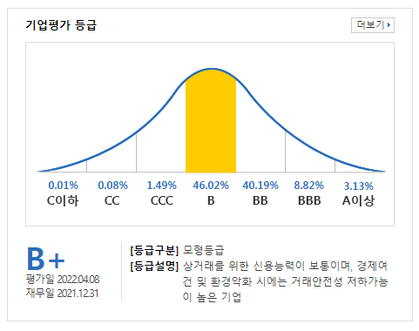
화면 캡쳐하여 붙여넣기

